Calculateur
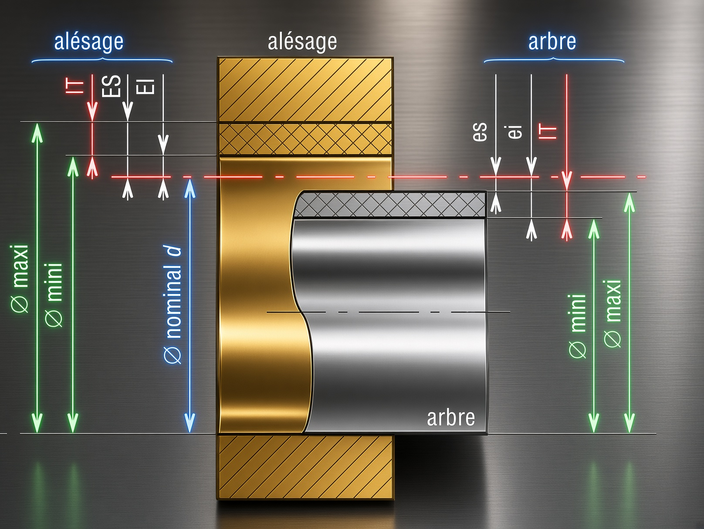
10 H7/g6 jeu 5 a 29 µm
 |  |  |  |  | Element | Al base+ | Al zone+ | Al base- | Al zone- | Ar base+ | Ar zone+ | Ar base- | Ar zone-
Calculateur d'Ajustements ISO 286-1/2 (2013) |  |  |  |  | Alesage H7 IT = 15 µm | 0 | 15 | 0 | 0 | 0 | 0 | 0 | 0
 |  |  |  |  | Arbre g6 IT = 9 µm | 0 | 0 | 0 | 0 | 0 | 0 | -5 | -9
1. Données d'entrée
Dimension nominale D (mm) | 10 | Plage valide : >0 à 3150 mm Max |  | 1 | 10 H7/g6 jeu 5 a 29 µm
Classe de tolérance ALESAGE | H7 | Listes deroulantes = classes RECOMMANDEES ISO 286-1 |  | 1
Classe de tolérance ARBRE | g6 | Saisie manuelle possible des Classes
 |  |  |  | 5
2a. Alésage |  | 2b. Arbre |  | 29
Ecart supérieur ES (µm) | 15 | Ecart supérieur es (µm) | -5
Ecart inférieur EI (µm) | 0 | Ecart inférieur ei (µm) | -14
Tolérance IT (µm) | 15 | Tolérance IT (µm) | 9
Dimension maxi (mm) | 10.015 | Dimension maxi (mm) | 9.995
Dimension mini (mm) | 10 | Dimension mini (mm) | 9.986
Dimension moyenne (mm) | 10.0075 | Dimension moyenne (mm) | 9.9905
Tolérance moyenne (mm) | ± 0.0075 | Tolérance moyenne (mm) | ± 0.0045

3. Résultat de l'Ajustement
Désignation | 10 H7/g6
Type d'ajustement | AJUSTEMENT AVEC JEU (clearance fit)
Jeu minimal (µm) | 5
Jeu maximal (µm) | 29
Serrage minimal (µm) | -
Serrage maximal (µm) | -

Calculateur manuel
50 mm jeu 20 a 135 µm
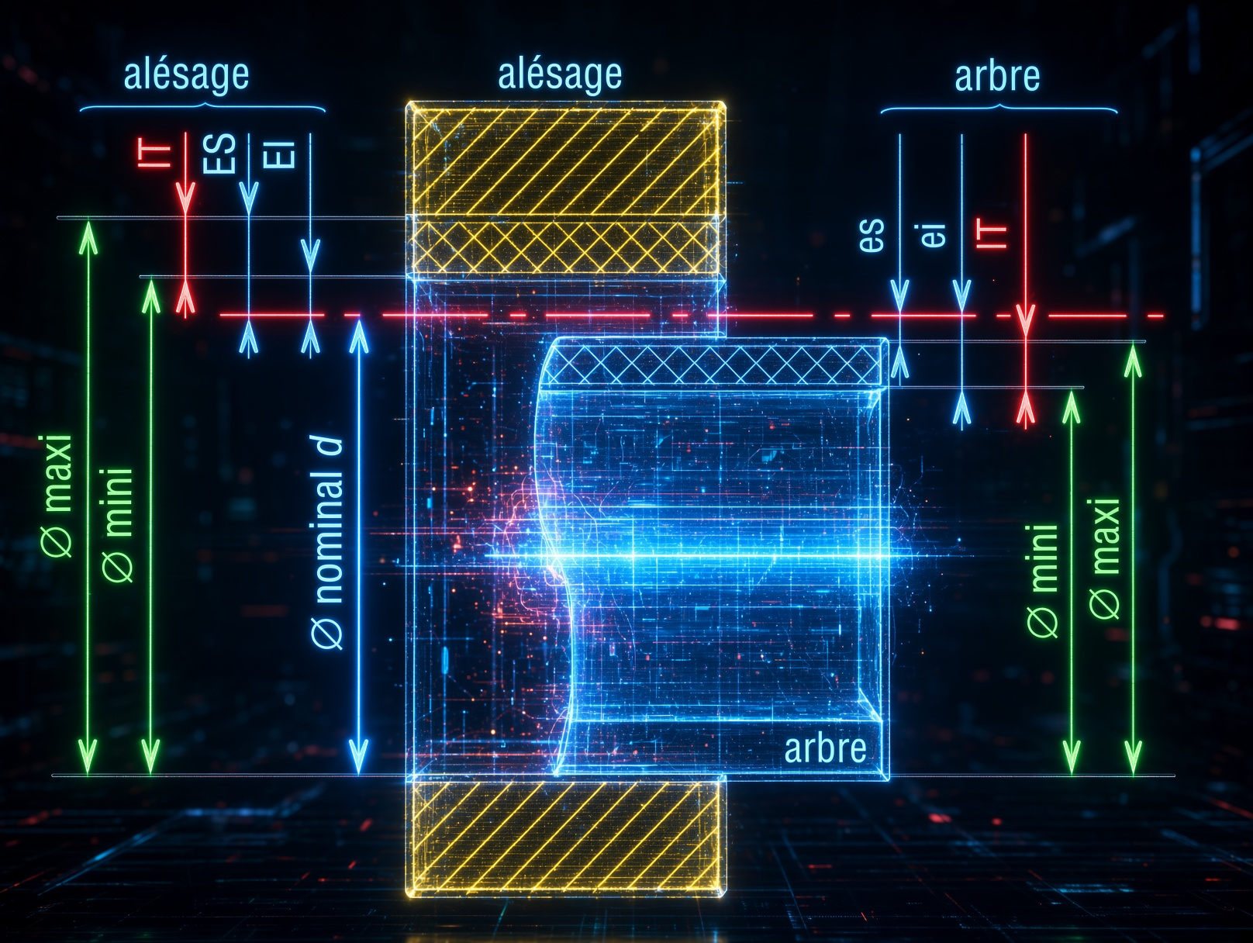
 |  |  |  |  | Element | Al base+ | Al zone+ | Al base- | Al zone- | Ar base+ | Ar zone+ | Ar base- | Ar zone-
Calculateur d'Ajustements ISO 286 - Saisie MANUELLE des écarts |  |  |  |  | Alesage IT = 90 µm | 10 | 90 | 0 | 0 | 0 | 0 | 0 | 0
Note: certains fabricants (SKF,…) peuvent données des Ajustements "Maison". |  |  |  | TRUE | Arbre IT = 25 µm | 0 | 0 | 0 | 0 | 0 | 0 | -10 | -25
1. Données d'entrée |  |  |  | 20
Dimension nominale D (mm) | 50 |  |  | 135 | 50 mm jeu 20 a 135 µm

2a. Alésage (saisie) |  | 2b. Arbre (saisie)
Ecart supérieur ES (µm) | 100 | Ecart supérieur es (µm) | -10
Ecart inférieur EI (µm) | 10 | Ecart inférieur ei (µm) | -35
Tolérance IT (µm) | 90 | Tolérance IT (µm) | 25
Dimension maxi (mm) | 50.1 | Dimension maxi (mm) | 49.99
Dimension mini (mm) | 50.01 | Dimension mini (mm) | 49.965
Dimension moyenne (mm) | 50.055 | Dimension moyenne (mm) | 49.9775
Tolérance moyenne (mm) | ± 0.0450 | Tolérance moyenne (mm) | ± 0.0125

3. Résultat de l'ajustement
Désignation | 50 mm | Alesage ES=100 / EI=10 | Arbre es=-10 / ei=-35
Type d'ajustement | AJUSTEMENT AVEC JEU (clearance fit)
Jeu minimal (µm) | 20
Jeu maximal (µm) | 135
Serrage minimal (µm) | -
Serrage maximal (µm) | -

Ajustements (Fanchon)
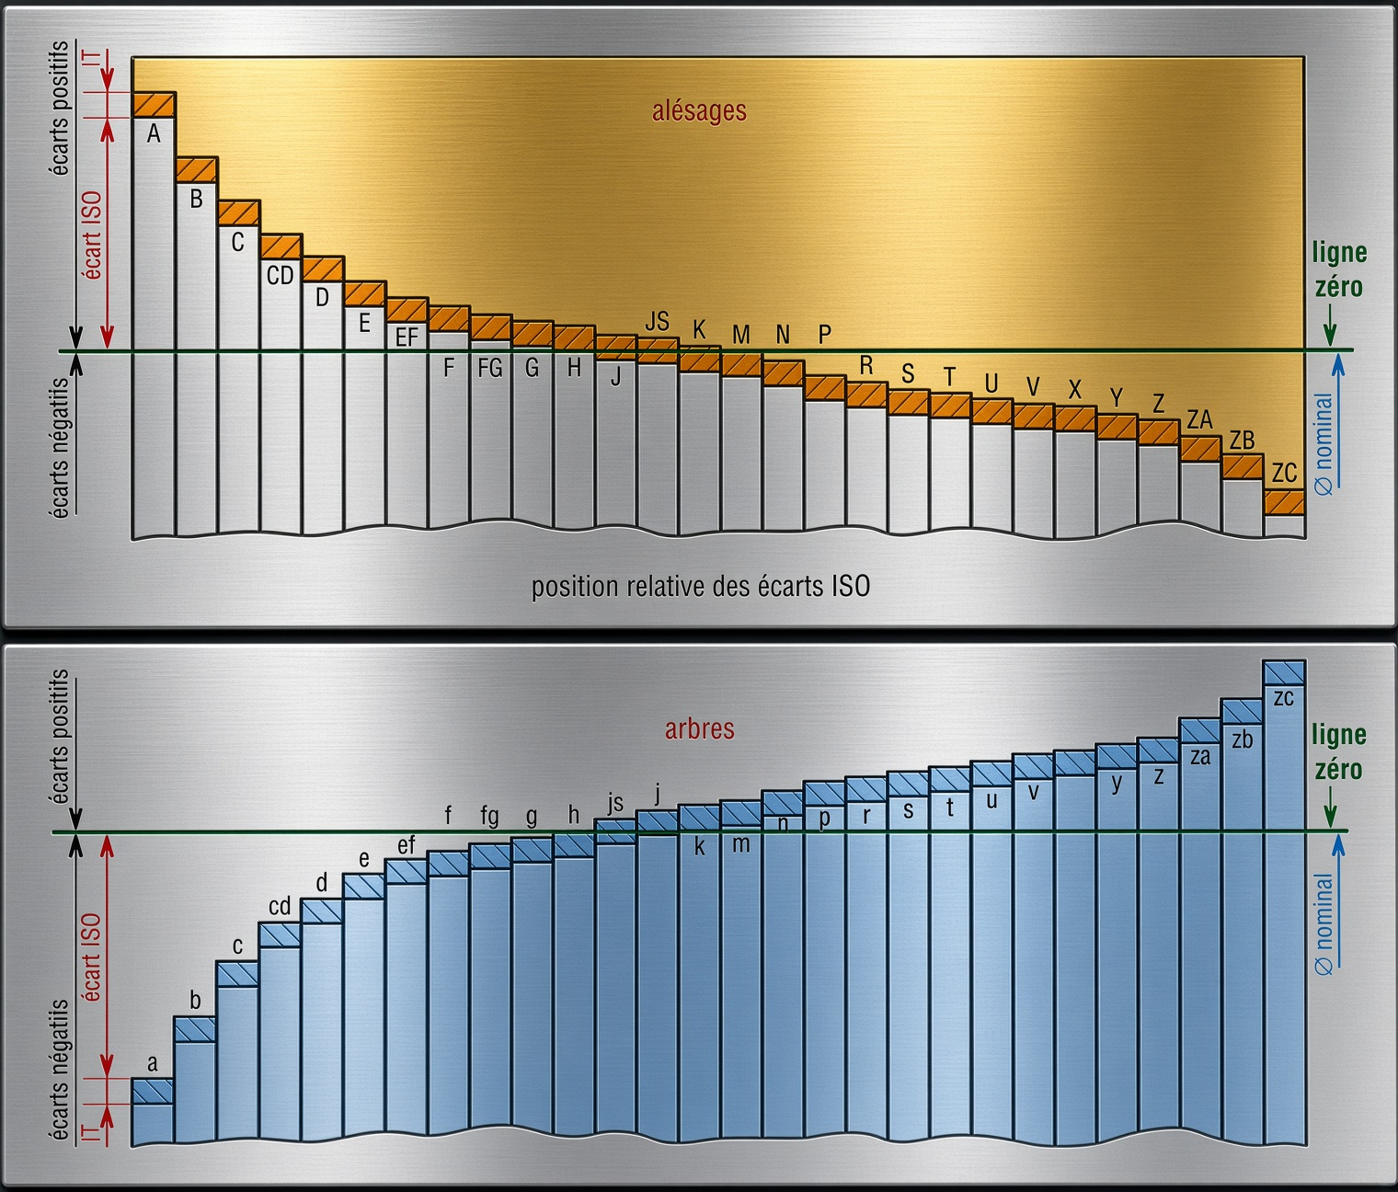
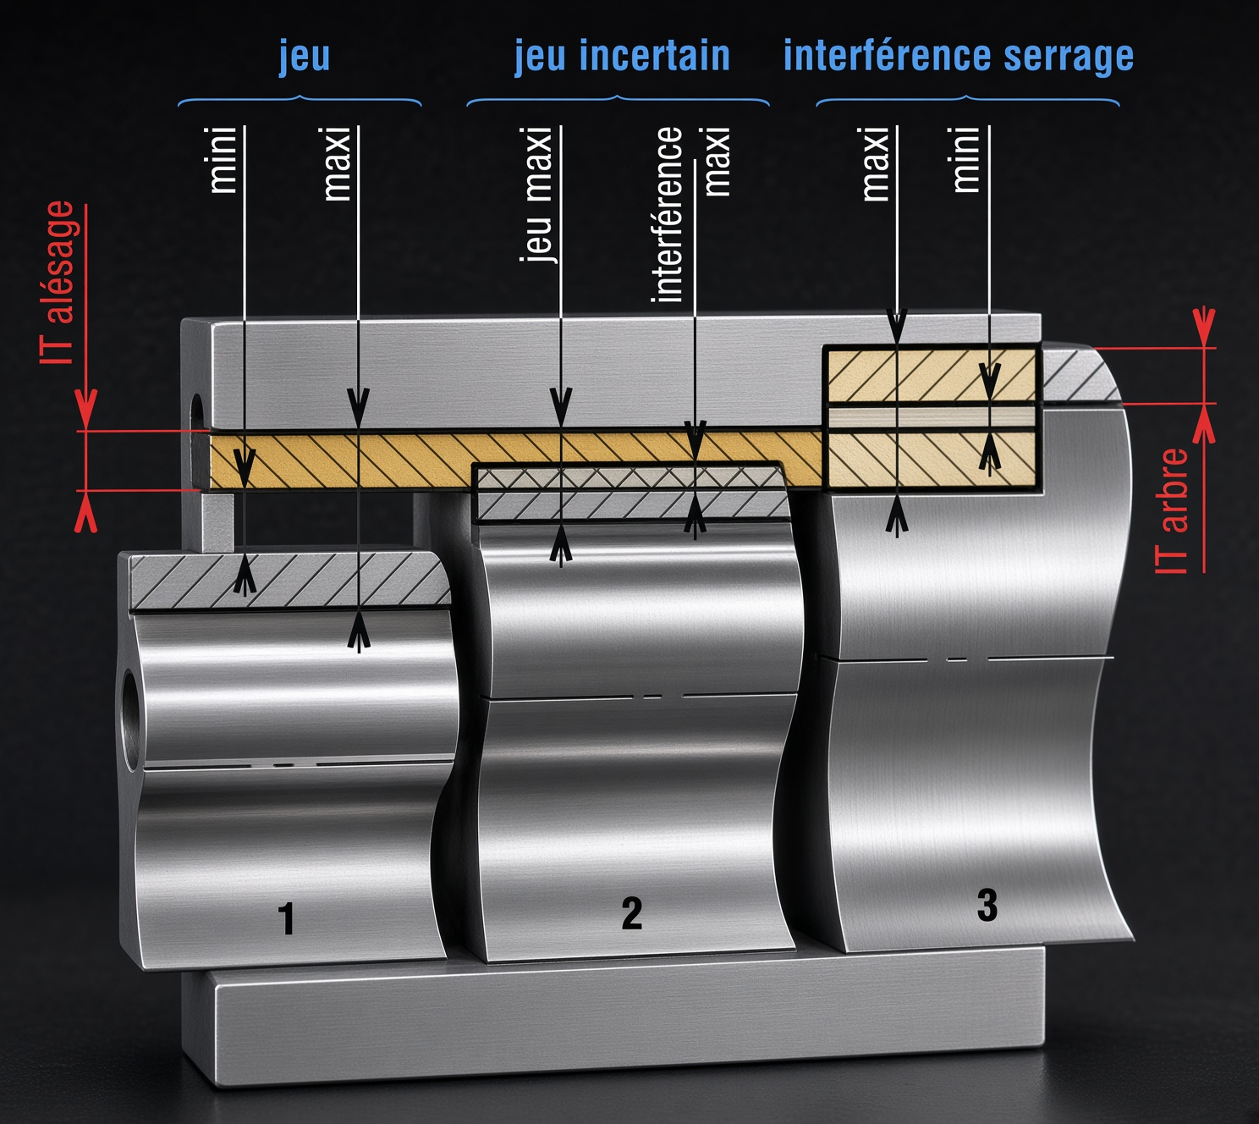
Ajustements usuels - Alésage H
Type |  |  | Arbre | Alésage |  |  |  |  |  | Observations
 |  |  |  | H6 | H7 | H8 | H9 | H10 | H11
Pièces mobiles | Jeu | jeu élevé | c11 |  |  |  |  |  |  | Cas usuels de longues portées, mauvais alignements, dilatations...
 |  |  | c10
 |  |  | c9
 |  |  | d10
 |  | jeu moyen | d9 |  |  |  |  |  |  | Cas usuels pour guidage tournant ou glissant avec jeu (bon graissage assuré)
 |  |  | d8
 |  |  | e9
 |  |  | e8
 |  |  | e7
 |  |  | f8
 |  |  | f7
 |  |  | f6
 |  | jeu faible | g6 |  |  |  |  |  |  | Pour guidage précis
 |  |  | g5
Pièces immobiles |  | ajusté | h9 |  |  |  |  |  |  | Assemblage possible a la main | Pour centrage et positionnement : ne peut pas transmettre des efforts | Pas de détérioration des pièces au démontage
 |  |  | h7
 |  |  | h6
 |  |  | h5
 | Jeu incertain | très ajusté | js7
 |  |  | js6
 |  |  | js5
 |  | peu serré | k6 |  |  |  |  |  |  | Assemblage au maillet
 |  |  | k5
 |  |  | m7
 |  |  | m6
 |  |  | n6
 | Serrage | serré | p6 |  |  |  |  |  |  | Assemblage à la presse | Pour transmission d'efforts | Détérioration des pièces au démontage
 |  |  | r6
 |  | serré fort | s7 |  |  |  |  |  |  | Assemblage à la presse lourde ou par dilatation (frettage)
 |  |  | s6
 |  |  | t6
 |  |  | u6
 |  |  | x6

 |  |  |  |  | cas courants |  |  |  | cas moins courants

Source : "Guide des sciences et technologies industrielles (Fanchon - 2017)"

Exemples
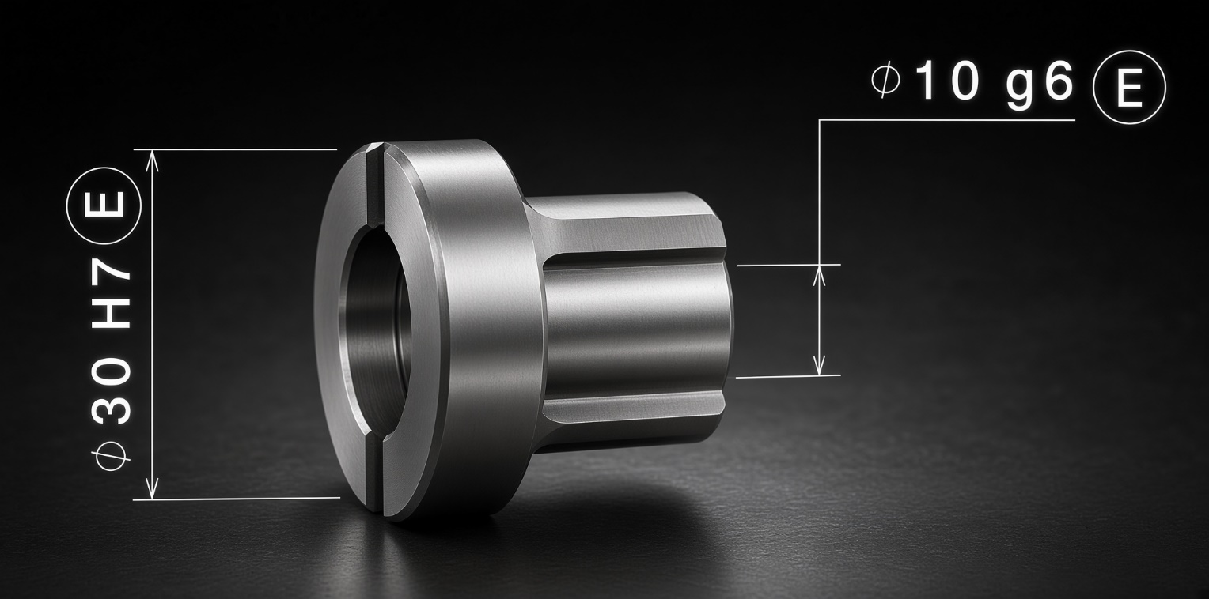
Exemple 1 : Cotation courante avec le Principe de l'Envellope (Taylor): | Exemple 2 : Cotation complète avec le Principe de l'Envellope (Taylor):

Guide
Guide

 | 1) Dans l'onglet "Calculateur", saisir la dimension nominale D (mm), entre 0 et 3150 mm. Si N/D la dimension nominal D est hors plage ou la classe n'existe pas.
 | 2) Choisir la classe de tolérance de l'alésage (trou) et de l'arbre via les listes déroulantes parmi les classes RECOMMANDEES par la norme ISO 286. D'autres classes peuvent aussi être saisies manuellement. Aidé vous des onglets "Ajustements".
 | 3) L'onglet "Calculateur manuel" reprend la même logique, mais avec les 4 écarts (ES, EI, es, ei) saisis à la main.

 | Sources et méthode :
 | - Données transcrites depuis NF EN ISO 286-1:2010 (Tableaux 1 a 5, Annexe B) et ISO 286-2:2010 (Tableaux 1 a 32).
 | - Les formules de jeu/serrage reprennent exactement la méthode de l'Annexe B.2 de l'ISO 286-1 : jeu = (limite basse de l'alésage) - (limite haute de l'arbre) serrage = (limite haute de l'alésage) - (limite basse de l'arbre), pris en valeur absolue quand négatif.

 | Onglets :
 | - Data_Holes / Data_Shafts : tables de données (écarts limites par classe et par plage de dimension) utilisées par les formules du calculateur.

 | Limites de la Norme :
 | - Les Ajustements sont données pour une température de Référence à 20°C.
 | - L'ancienne Norme ISO 286 de 1988 prenais en compte la Tolérance Géométrique avec le Principe de l'Envelloppe (Taylor), ce qui n'est plus le cas depuis la dernière. Il est recommandé de mentionné le Principe de l'Envelloppe Ⓔ avec un Ajustement.
 | - Les IT sont calés sur les procédés soustractifs. Les grades reflètent la capabilité historique (tournage/fraisage/rectification). Pour de la fabrication additive ou des composites, la corrélation grade↔procédé n'a plus vraiment de sens.
 | - Domaine de validité restreint. Entités cylindriques ou entre plans parallèles uniquement. Pas les filetages, cannelures, engrenages. Et les tables s'arrêtent à 3150 mm. | Généré avec l'IA "Arnark-IA" (Système Neuronaux entrainer pour la Mécanique), corrigé par Anarkia333.
 | - Incertitude de mesure absorbée nulle part. Sur un IT5-IT6 en petit diamètre, l'incertitude peut manger 20-30 % de l'intervalle. Il faut l'ISO 14253-1 pour trancher la conformité. | L'Auteur ne se tiens pas responsable de fausses informations, vous devez vérifier les informations à partir des Sources.

